Intro & GAF Scale
 | Inklusion-Chart (IC4)

Konzeption: Peter Pantuček-Eisenbacher 2005-2016; IC4 mit Peter Lüdtke, Eva Grigori, Angelika Neuer, Dunja Gharwal.
Dieses Excel-Sheet beinhaltet das IC4 und die Visualisierung in Form eines Spinnennetz-Diagramms. Der Inklusionsgrad sowie die entsprechende Dynamik werden automatisch in Diagrammen dargestellt. Definitionen und praxisnahe Erklärungen zum Interview finden Sie im Manual auf www.inklusionschart.eu

Seitenaufbau: | Intro plus GAF-Scale
 | Achse 1: Inklusion/Exklusion in Funktionssysteme – Eingabeformular
 | Achsen 2 und 3: Existenzsicherung & Funktionsfähigkeit – Eingabeformular
 | Grunddaten und graphische Darstellung des IC4 (automatisch generiert)

Bearbeitungshinweise: |  | In den Spalten Tendenz, stellv. Inklusion, Substitution, Skalierung auf Achse 3
 |  | erfolgt jeweils die Eingabe einer Zahl – der Code ist in der Spaltenüberschrift
 |  | ersichtlich. Das Formular wandelt die Zahl automatisch in ein Symbol um.
 |  | Die Skalierung der Teilhabe (Achse 1) und Niveau (Achse 2) bitte durch Eingabe
 |  | eines "x" in der jeweiligen Spalte.

Beispiel Eingabe: 1. Zeile leeres Formular, 2. Zeile Eingabe, 3. Zeile: so wird es dargestellt.
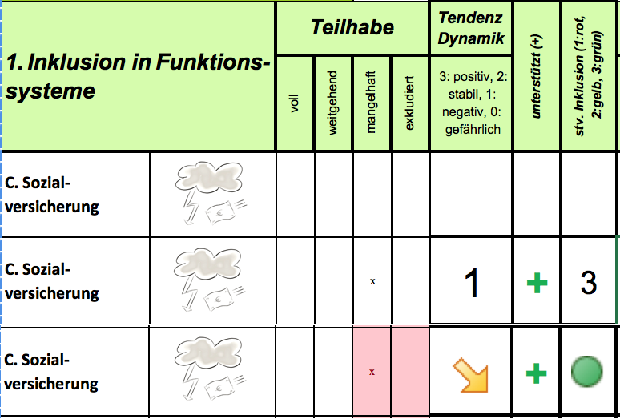
 |  |  | Eingabe der Tendenz (Dynamik)
 |  |  | 3 | günstige Tendenz (mehr Inklusion)
 |  |  | 2 | stabiler Status, fehlende Dynamik
 |  |  | 1 | Dynamik in Richtung Exklusion
 |  |  | 0 | aktuell krisenhafte Entwicklung
 |  |  | Eingabe immer mit Enter ↵ bestätigen

Drucken: | Wir haben den Druckbereich fest eingestellt, es wird jeweils das Formular und die Graphik ausgedruckt..

 | Die Visualisierung enthält die Grunddaten des IC4 und die entsprechenden Diagramme. Der Druckbereich ist auch in diesem Blatt fest eingestellt.

Kontakt: | office@inklusionschart.eu

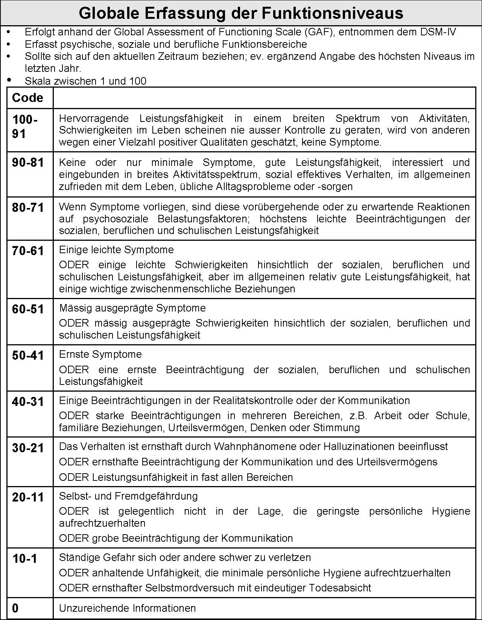

Funktionssysteme
Inklusions-Chart IC4
KlientIn, Alter: |  |  |  |  |  |  |  | erstellt von: |  | erstellt am:
Presenting Problem
1. Inklusion in Funktions-systeme |  | Teilhabe |  |  |  | Tendenz Dynamik | Informationen |  |  |  | unterstützt (+) | stv. Inklusion (1:rot, 2:gelb, 3:grün) | Aktionen

 |  | voll | weitgehend | mangelhaft | exkludiert | 3: positiv, 2: stabil, 1: negativ, 0: gefährlich | (Daten und Fakten)

A. Rechtsstatus
B. Arbeitsmarkt
C. Sozial-versicherung
D. Geldverkehr
E. Mobilität
F. Bildungswesen
G. medizinische Versorgung
H. Medien
I. Adressierbarkeit

 | 0 | Tendenz | Funktionssysteme
Rechtsstatus | 4 | 0.00 | 0
Arbeitsmarkt | 4 | 0.00 | 0
Sozialversicherung | 4 | 0.00 | 0
Geldverkehr | 4 | 0.00 | 0
Mobilität | 4 | 0.00 | 0
Bildungswesen | 4 | 0.00 | 0
Medien/ Kultur | 4 | 0.00 | 0
medizinische Versorgung | 4 | 0.00 | 0
Adressierbarkeit | 4 | 0.00 | 0
 |  |  |  |  |  |  |  |  |  |  |  | 2
Inklusion-Chart 4
Funktionssysteme
 |  |  |  |  |  |  |  |  | 0 | 0
Klient/in: | 0
erstellt von: | 0
erstellt am: | 0
 |  |  |  | 0 | 0 |  |  |  |  |  |  |  |  | 0 | 0

 |  | 0 | 0 |  |  |  |  |  |  |  |  |  |  |  |  |  |  | 0 | 0

 |  |  | 0 | 0 |  |  |  |  |  |  |  |  |  |  |  | 0 | 0

 |  |  |  |  | 0 | 0 |  |  |  |  |  | 0 | 0

Existenzs.Funktionsfähigkeit
2. Niveau der Existenzsicherung |  | adäquat | weitgehend | mangelhaft | nicht gewährl. | Substitution in % | Tendenz (Dynamik) 3: positiv, 2: stabil, 1:neg., 0: akut | Informationen (Daten und Fakten) | Aktionen

A. Wohnen
B. Güter des Alltags
C. Sicherheit
D. lebensweltl. Support
3. Funktions-fähigkeit |  | sehr gut 4, ein-geschränkt 3, mangelhaft 2, gefährdend 1 |  |  |  | Tendenz (Dynamik) 3: positiv, 2: stabil, 1:neg., 0: akut |  | Informationen (Daten und Fakten) | Aktionen
A. Gesundheit
B.Kompetenzen
C. Sorgepflichten
D. Funktionsniveau | Einschätzung nach GAF-Scale |  |  |  |  |  |  |  |  | max/J | aktuell
Formular ©peter pantucek-eisenbacher 2005-2016.Verwendung unter Beibehaltung des Copyright-Hinweises frei

Klient/in: | 0
erstellt von: | 0
erstellt am: | 0

 | Substitution in %
Wohnen | 0
Güter des Alltags | 0
Sicherheit | 0
lebensweltl. Support | 0
Sorgepflichten | 0

 |  | Exists./Funktionsf. | Tendenz
Wohnen | 4 | 0 | 0.0
Güter des Alltags |  | 0 | 0.0
Sicherheit |  | 0 | 0.0
lebensweltl. Support |  | 0 | 0.0
Gesundheit |  | 0 | 0.0
Kompetenzen |  | 0 | 0.0
Sorgepflicht |  | 0 | 0.0
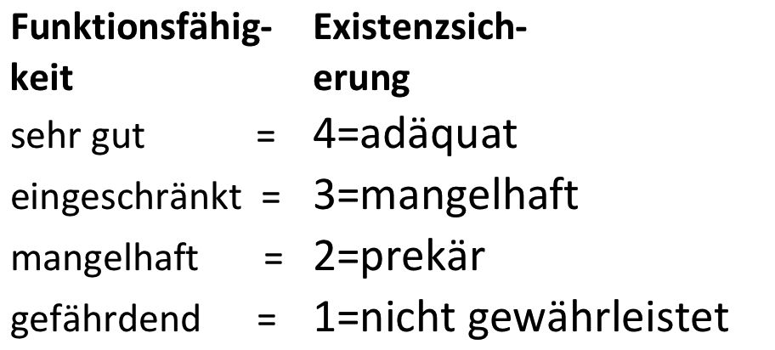

Visualisierung
Inklusions-Chart IC4
Klient: |  |  |  |  | 0 |  |  |  |  | GAF-Scale |  |  | aktuell: |  |  |  | 0
erstellt von: |  |  |  |  | 0 |  |  |  |  |  |  |  | max/Jahr: |  |  |  | 0
erstellt am: |  |  |  |  | 0 |  |  | Presenting Problem: |  | 0
Funktionssysteme
 | 0 | Funktionssysteme | Tendenz
Rechtsstatus | 4 | 0 | 0.00
Arbeitsmarkt | 4 | 0 | 0.00
Sozialversicherung | 4 | 0 | 0.00
Geldverkehr | 4 | 0 | 0.00
Mobilität | 4 | 0 | 0.00
Bildungswesen | 4 | 0 | 0.00
Medien/ Kultur | 4 | 0 | 0.00
medizinische Versorgung | 4 | 0 | 0.00
Adressierbarkeit | 4 | 0 | 0.00
 |  |  |  |  |  |  |  |  | Rechtsstatus |  | 0 | 0

 |  | 0 | 0 |  | Adressierbarkeit |  |  |  |  |  |  | Arbeitsmarkt |  |  |  | 0 | 0

 | 0 | 0.00 |  | medizinische
 |  |  |  | Versorgung |  |  |  |  |  |  |  |  |  | Sozialversicherung |  |  |  |  | 0 | 0

 |  |  | 0 | 0 |  | Medien |  |  |  |  |  |  |  | Geldverkehr |  |  |  | 0.00 | 0

 |  |  |  | 0 | 0 |  | Bildungswesen |  |  |  | Mobilität |  |  | 0.00 | 0

Existenzsicherung/Funktionsfähigkeit
 |  | Exists./Funktionsf. | Tendenz
Wohnen | 4 | 0 | 0.0
Güter des Alltags |  | 0 | 0.0
Sicherheit |  | 0 | 0.0
lebensweltl. Support |  | 0 | 0.0
Gesundheit |  | 0 | 0.0
Kompetenzen |  | 0 | 0.0
Sorgepflicht |  | 0 | 0.0

 | Substitution in %
Wohnen | 0
Güter des Alltags | 0
Sicherheit | 0
lebensweltl. Support | 0
Sorgepflichten | 0

